Sheet1
 | 1칸
경우의수 | 1
 | 경우의수 | 1

 | 2칸
 | 1 | 1
 | 2
 | 경우의수 | 2

 | 3칸
 | 1 | 1 | 1
 | 1 | 2
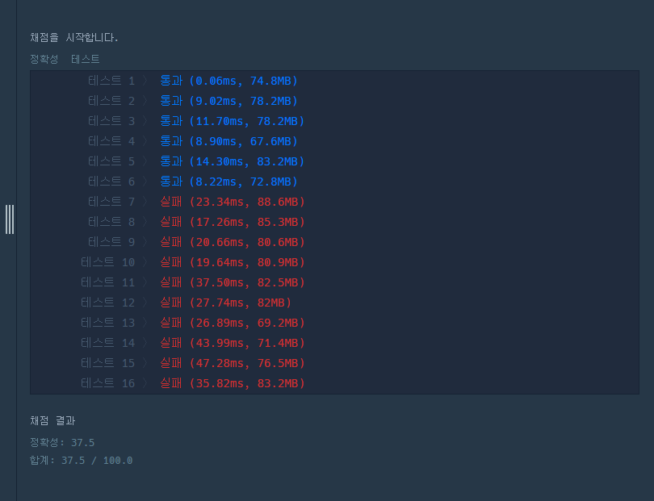
 | 2 | 1
 | 경우의수 | 3 | answer | 3

 | 4칸
 | 1 | 1 | 1 | 1
 | 1 | 2 | 1
 | 1 | 1 | 2
 | 2 | 1 | 1
 | 2 | 2
 | 경우의수 | 5 | answer | 5

 | 5칸
 | 1 | 1 | 1 | 1 | 1
 | 2 | 1 | 1 | 1
 | 1 | 2 | 1 | 1
 | 1 | 1 | 2 | 1
 | 1 | 1 | 1 | 2
 | 2 | 2 | 1
 | 2 | 1 | 2
 | 1 | 2 | 2
 | 경우의수 | 8 |  | answer | 8

경우의수 증가 | 1,2,3,5,8, | 13 | 21 | …

N번째의 경우의수 | (N-2),+(N-1)

 |  |  |  |  | 3

 | N칸일경우
 | 1 | 1 | 1 | 1 | … | N | 1개
2가 한번인 경우 | N | 1 | 1 | 1 | ... |  | N-2개
2가 2번인 경우

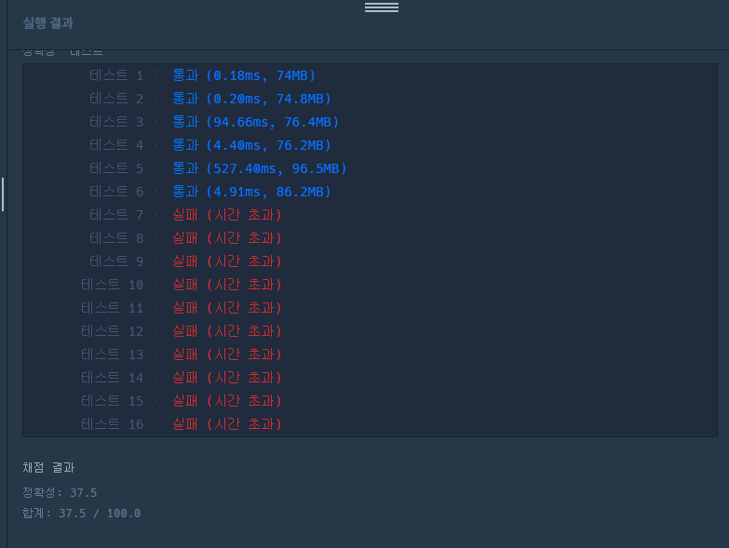

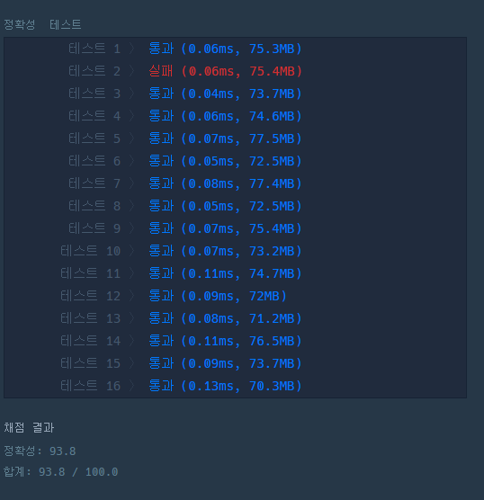

 |  |  |  |  |  |  |  | sol3 미리 %계산

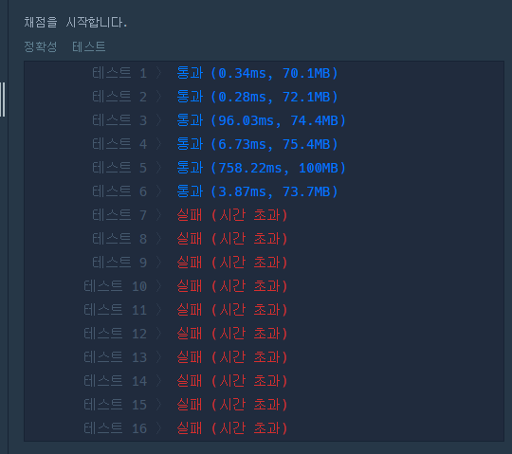

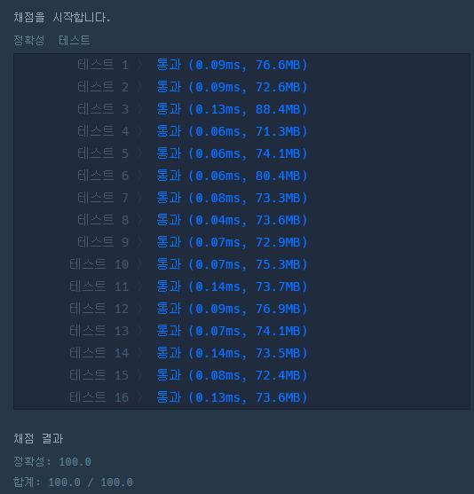

 |  |  |  |  |  |  |  | sol4

